Especificaciones
Partida | Cantidad Mínima | Descripción de los bienes a adquirir | Especificación Ofertadas Grupo Araujo Salcido SA de CV
1 | 187 | SILLA APILABLE PARA MAESTRO | SILLA APILABLE PARA MAESTRO Unidad de medida: Pieza La superficie de contacto de asientos y respaldos deberán contar con una textura que evite deslizamientos sin que ésta resulte incómoda con las siguientes Características: Asiento y Respaldo: Tipo Concha integral anatómica inyectada en resina plástica de copolímero de polipropileno de alto impacto, texturizada la cara expuesta, con espesor general de 3.5 mm mínimo y peso mínimo de 1.450kg, con logotipo del fabricante y reloj de fabricación, con zona para logotipos ubicado en la cara frontal del respaldo, con ventana para transferencia térmica y pared reforzada en forma de rombo con medida 13cm de largo y 8.5cm de ancho que evite atrapar partes del cuerpo de alumnos, en la cara posterior de la concha tiene seis nervaduras transversales y 6 nervaduras longitudinales en el área del asiento y el respaldo y una nervadura central frontal transversal para mayor refuerzo en la parte del asiento, todas con un espesor mínimo de 3 mm rizo perimetral de 6 mm de diámetro. inclinación posterior de 4 grados. Color: azul phantone 280c (no se acepta sobrepintado). Logotipo institucional: En el respaldo deberá llevar Logotipo institucional por inyección de acuerdo a la colocación y sentido que lo permita el molde, puede ser opción 1 de 4 x 4.1 centímetros u opción 2 de 12 x 3.67 centímetros indicados en la imagen. Estructura metálica características mínimas: Fabricada con tubular de acero redondo ø de 1”, formada por dos patas en forma de “u” invertidas en calibre 18, refuerzos: a base de dos soleras soldadas a una altura de 20cm del piso a la parte superior de la solera. Soporte unido a las patas elaboradas con 2 perfil tubular de 1`` calibre18 para unir tanto las asnillas como la sujeción del asiento. ACABADO: todas las partes metálicas deben ser previamente lavadas y fosfatizados, llevan acabado a base de pintura termoplástica epoxica color negro aplicada con equipo electrostático, horneada a 200°c. SOLDADURA: para la uni | 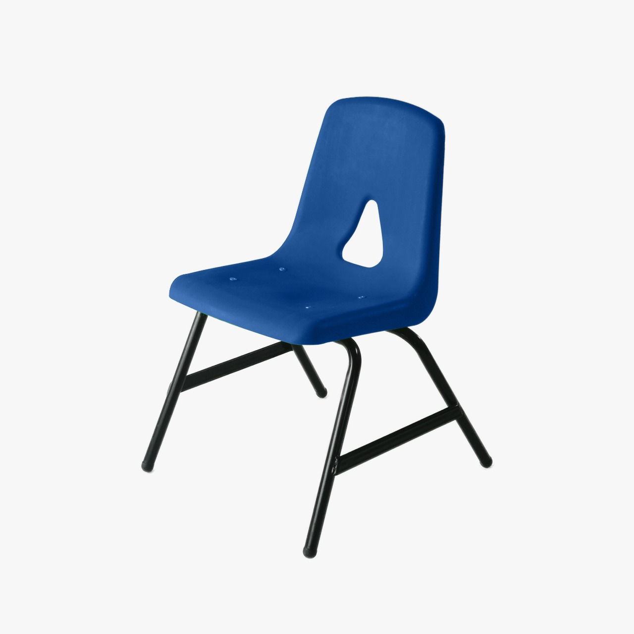
6 | 425 | SILLA DE POLIPROPILENO CON PALETA SECUNDARIA DERECHA | SILLA CON PALETA DERECHA DE POLIPROPILENO PARA SECUNDARIA Unidad de medida: Pieza Asiento: concha integral: a base de una concha anatómica inyectada en resina plástica de copolímero de polipropileno de alta densidad, resistente al impacto con aditivo antiestático y de no marcado (non blush). fabricada en una sola pieza con acabado texturizado en cara expuesta peso mínimo de 1.4 kg, incluye grabados por inyección de la marca del fabricante y reloj fechador. Cuenta con dos cavidades de 100 mm de profundidad y diseñado para perfil cuadrado de ¾” en la parte trasera del respaldo para recibir la estructura y fortalecer toda la silla; mínimo cuatro “cejas” de 6 mm de espesor inferiores de soporte para fijar a la estructura; al menos una ventana para transferencia térmica en el respaldo que evite atrapar partes del cuerpo de alumnos. Mínimo cuenta 9 nervaduras verticales u horizontales, Logotipo Institucional: En el respaldo deberá llevar Logotipo institucional por inyección de acuerdo a la colocación y sentido que lo permita el molde, puede ser opción 1 de 4 x 4.1 centímetros u opción 2 de 12 x 3.67 centímetros indicados en la imagen. Paleta: Fabricada en polipropileno inyectado de alta resistencia (no break) de 3mm de espesor en forma heptagonal y con 12 nervaduras verticales u horizontales como mínimo de 15mm de altura a todo lo largo y ancho de la paleta en la cara inferior de la paleta debe llevar porta lápiz, esquina redondeada Deberá contar como mínimo con 16 tetones de 15 mm de altura. Las dimensiones de la paleta son de: largo total: 495mm x ancho total 310mm grosor: 23mm. Estructura Metálica Características Mínimas: Fabricada con tubular de acero redondo ø de 1”, formada por dos patas en forma de “u” invertidas en cal. 20, las cuales se unen a dos piezas, por la parte superior, de perfil cuadrado de 3/4” cal. 20 en forma de L, los cuales sirven para recibir (embutir la concha) Soporte de paleta formado por dos piezas dobladas en forma especial de tubular r | 